关系图
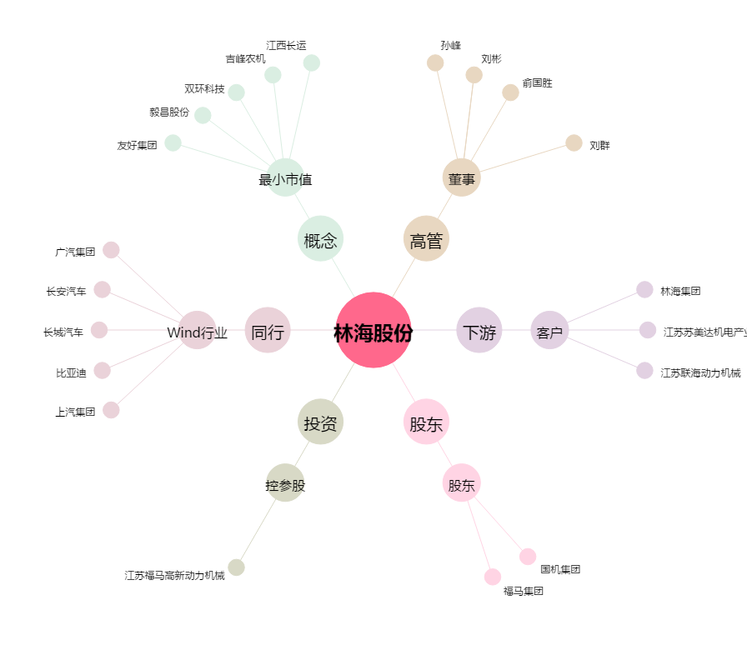
林海股份[600099.SH] - 关系概览图

